工具与技术
分组 | 工具与技术 | 说明 | 所在过程 | 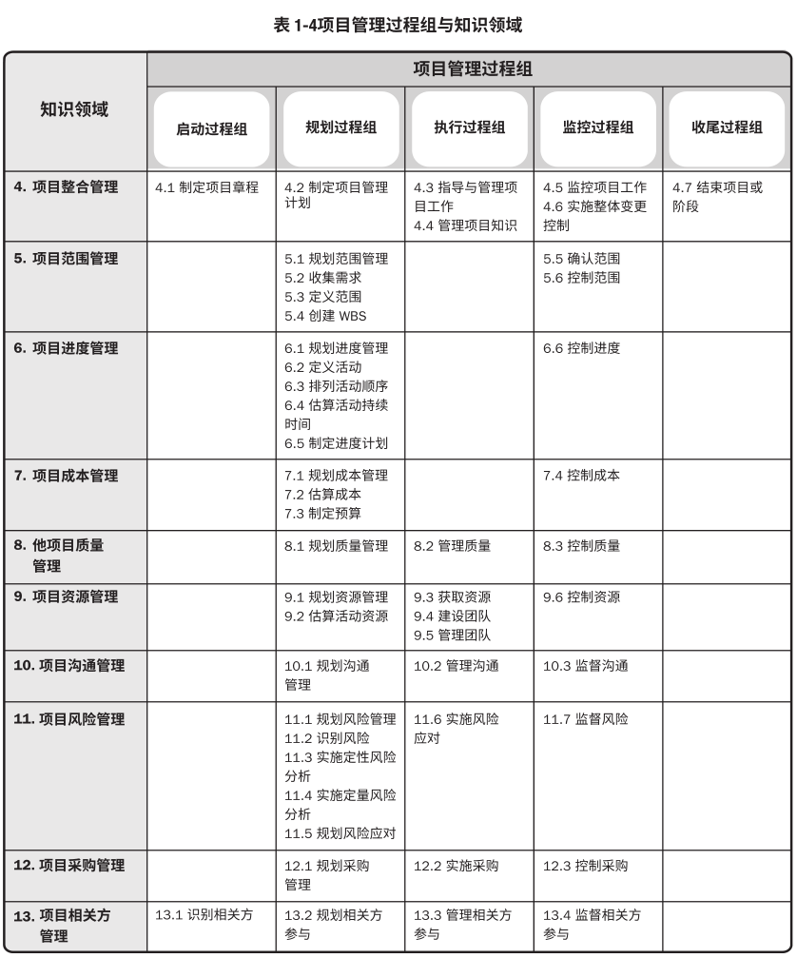

数据收集工具与技术 | 标杆对照 | 标杆对照是将实际或计划的项目实践或项目的质量标准与可比项目的实践进行比较，以便识别最佳实践，形成改进意见，并为绩效考核提供依据。作为标杆的项目可以来自执行组织内部或外部，或者来自同一应用领域或其他应用领域。标杆对照也允许用不同应用领域或行业的项目做类比。 | 5.2 8.1 13.2
 | 头脑风暴 | 本技术用于在短时间内获得大量创意，适用于团队环境，需要引导者进行引导。头脑风暴由两个部分构成：创意产生和创意分析。 | 4.1、4.2 5.2 8.1 11.2 13.1
 | 核查表 | 核查表，又称计数表，用于合理排列各种事项，以便有效地收集关于潜在质量问题的有用数据。在开展检查以识别缺陷时，用核查表收集属性数据就特别方便， | 8.3
 | 核对单 | 核对单是包括需要考虑的项目、行动或要点的清单。它常被用作提醒。基于从类似项目和其他信息来源积累的历史信息和知识来编制核对单。 | 4.2 8.2、8.3 11.2
 | 焦点小组 | 焦点小组是召集预定的相关方和主题专家，了解他们对所讨论的产品、服务或成果的期望和态度。由一位受过训练的主持人引导大家进行互动式讨论。焦点小组往往比“一对一”的访谈更热烈。 | 4.1、4.2 5.2
 | 访谈 | 访谈是通过与相关方直接交谈，来获取信息的正式或非正式的方法。访谈的典型做法是向被访者提出预设和即兴的问题，并记录他们的回答。访谈经常是一个访谈者和一个被访者之间的“一对一”谈话，但也可以包括多个访谈者和/或多个被访者。访谈有经验的项目参与者、发起人和其他高管，以及主题专家，有助于识别和定义所需产品可交付成果的特征和功能。访谈也可用于获取机密信息。 | 4.1、4.2 5.2 8.1 11.2、11.3、11.4、11.5
 | 市场调查 | 市场调研包括考察行业情况和具体卖方的能力。 | 12.1
 | 问卷和调查 | 问卷调查是指设计一系列书面问题，向众多受访者快速收集信息。问卷调查方法非常适用于以下情况：受众多样化，需要快速完成调查，受访者地理位置分散，并且适合开展统计分析。 | 5.2 13.1
 | 抽样统计 | 统计抽样是指从目标总体中选取部分样本用于检查（如从 75 张工程图纸中随机抽取10 张）。样本用于测量控制和确认质量。抽样的频率和规模应在规划质量管理过程中确定。 | 8.3
数据分析工具与技术 | 备选方案分析 | 备选方案分析是一种对已识别的可选方案进行评估的技术，用来决定选择哪种方案或使用何种方法来执行项目工作。很多活动有多个备选的实施方案，例如使用能力或技能水平不同的资源、不同规模或类型的机器、不同的工具（手工或自动），以及关于资源自制、租赁或购买的决策。备选方案分析有助于提供在定义的制约因素范围内执行项目活动的最佳方案。 | 4.5、4.6 5.1、5.4 6.1、6.4 7.1、7.2 8.2 9.2、9.6 11.5 13.4
 | 其他风险参数评估 | 为了方便未来分析和行动，在对单个项目风险进行优先级排序时，项目团队可能考虑（除概率和影响以外的）其他风险特征。包括：紧迫性。邻近性。潜伏期。可管理性。可控性。可监测性。连通性。战略影响力。密切度。 | 11.3
 | 假设条件和制约因素分析 | 每个项目及其项目管理计划的构思和开发都基于一系列的假设条件，并受一系列制约因素的限制。这些假设条件和制约因素往往都已纳入范围基准和项目估算。开展假设条件和制约因素分析，来探索假设条件和制约因素的有效性，确定其中哪些会引发项目风险。从假设条件的不准确、不稳定、不一致或不完整，可以识别出威胁，通过清除或放松会影响项目或过程执行的制约因素，可以创造出机会。 | 11.2
 | 质量成本 | 与项目有关的质量成本 (COQ) 包含以下一种或多种成本（图 8-5 提供了各组成本的例子）： 1、预防成本。预防特定项目的产品、可交付成果或服务质量低劣所带来的相关成本。 2、评估成本。评估、测量、审计和测试特定项目的产品、可交付成果或服务所带来的相关成本。 3、失败成本（内部/外部）。因产品、可交付成果或服务与相关方需求或期望不一致而导致的相关成本 | 7.2 8.1
 | 成本效益分析 | 成本效益分析是用来估算备选方案优势和劣势的财务分析工具，以确定可以创造最佳效益的备选方案。 | 4.5、4.6 8.1 9.6 11.5
 | 决策树分析 | 用决策树在若干备选行动方案中选择一个最佳方案。 通过计算每条分支的预期货币价值，就可以选出最优的路径。 | 11.4
 | 文件分析 | 文件分析包括审核和评估任何相关的文件信息。 | 4.7 5.2 8.2 11.2 13.1
 | 挣值分析 | 挣值分析将实际进度和成本绩效与绩效测量基准进行比较。EVM把范围基准、成本基准和进度基准整合起来，形成绩效测量基准。它针对每个工作包和控制账户 | 4.5 6.6 7.4 12.3
 | 影响图 | 影响图是不确定条件下决策制定的图形辅助工具。它将一个项目或项目中的一种情境表现为一系列实体、结果和影响，以及它们之间的关系和相互影响。如果因为存在单个项目风险或其他不确定性来源而使影响图中的某些要素不确定，就在影响图中以区间或概率分布的形式表示这些要素；然后，借助模拟技术（如蒙特卡洛分析）来分析哪些要素对重要结果具有最大的影响。影响图分析，可以得出类似于其他定量风险分析的结果，如 S 曲线图和龙卷风图。 | 11.4
 | 迭代燃尽图 | 这类图用于追踪迭代未完项中尚待完成的工作。它基于迭代规划（见 6.4.2.8 节）中确定的工作，分析与理想燃尽图的偏差。可使用预测趋势线来预测迭代结束时可能出现的偏差，以及在迭代期间应该采取的合理行动。在燃尽图中，先用对角线表示理想的燃尽情况，再每天画出实际剩余工作，最后基于剩余工作计算出趋势线以预测完成情况。 | 6.6
 | 自制或外购分析 | 自制或外购分析用于确定某项工作或可交付成果最好由项目团队自行完成，还是应该从外部采购。 在自制或外购分析中，可以使用回收期、投资回报率（ROI）、内部报酬率 (IRR)、现金流贴现、净现值（NPV）、收益成本（BCA）或其他分析技术，来确定某种货物或服务是应该在项目内部自制，还是从外部购买。 | 12.1
 | 绩效审查 | 绩效审查是指根据进度基准，测量、对比和分析进度绩效，如实际开始和完成日期、已完成百分比，以及当前工作的剩余持续时间。 | 6.6 8.3 9.6 12.3
 | 过程分析 | 过程分析可以识别过程改进机会，同时检查在过程期间遇到的问题、制约因素，以及非增值活动。 | 8.2
 | 建议书评估 | 对建议书进行评估，确定它们是否对包含在招标文件包中的招标文件、采购工作说明书、供方选择标准和其他文件，都做出了完整且充分的响应。 | 12.2
 | 回归分析 | 该技术分析作用于项目结果的不同项目变量之间的相互关系，以提高未来项目的绩效。 | 4.7
 | 储备分析 | 为应对成本的不确定性，成本估算中可以包括应急储备（有时称为“应急费用”）。应急储备是包含在成本基准内的一部分预算，用来应对已识别的风险； 管理储备不在成本基准之中，但在预算之中。应对未知-未知风险 | 6.4 7.2、7.3、7.4 11.6
 | 风险数据质量评估 | 风险数据是开展定性风险分析的基础。风险数据质量评估旨在评价关于单个项目风险的数据的准确性和可靠性。使用低质量的风险数据，可能导致定性风险分析对项目来说基本没用。如果数据质量不可接受，就可能需要收集更好的数据。可以开展问卷调查，了解项目相关方对数据质量各方面的评价，包括数据的完整性、客观性、相关性和及时性，进而对风险数据的质量进行综合评估。可以计算这些方面的加权平均数，将其作为数据质量的总体分数。 | 11.3
 | 风险概率和影响评估 | 风险概率评估考虑的是特定风险发生的可能性，而风险影响评估考虑的是风险对一项或多项项目目标的潜在影响，如进度、成本、质量或绩效。威胁将产生负面的影响，机会将产生正面的影响。要对每个已识别的单个项目风险进行概率和影响评估 低概率和影响的风险将被列入风险登记册中的观察清单，以供未来监控。 | 11.3
 | 根本原因分析 | 根本原因分析是确定引起偏差、缺陷或风险的根本原因的一种分析技术。 一项根本原因可能引起多项偏差、缺陷或风险。根本原因分析还可以作为一项技术，用于识别问题的根本原因并解决问题。消除所有根本原因可以杜绝问题再次发生。 | 4.5 8.2、8.3 11.2 13.2、13.4
 | 敏感性分析 | 敏感性分析有助于确定哪些单个项目风险或其他不确定性来源对项目结果具有最大的潜在影响。它在项目结果变异与定量风险分析模型中的要素变异之间建立联系。 敏感性分析的结果通常用龙卷风图来表示。 | 11.4
 | 模拟 | 在定量风险分析中，使用模型来模拟单个项目风险和其他不确定性来源的综合影响，以评估它们对项目目标的潜在影响。模拟通常采用蒙特卡洛分析。对成本风险进行蒙特卡洛分析时，使用项目成本估算作为模拟的输入；对进度风险进行蒙特卡洛分析时，使用进度网络图和持续时间估算作为模拟的输入。开展综合定量成本-进度风险分析时，同时使用这两种输入。其输出就是定量风险分析模型。 | 6.5 11.4
 | 相关方分析 | 相关方分析会产生相关方清单和关于相关方的各种信息，例如，在组织内的位置、在项目中的角色、与项目的利害关系、期望、态度（对项目的支持程度），以及对项目信息的兴趣。 | 11.1 13.1、13.4
 | SWOT分析 | 这是对项目的优势、劣势、机会和威胁 (SWOT) 进行逐个检查。在识别风险时，它会将内部产生的风险包含在内，从而拓宽识别风险的范围。首先，关注项目、组织或一般业务领域，识别出组织的优势和劣势；然后，找出组织优势可能为项目带来的机会，组织劣势可能造成的威胁。还可以分析组织优势能在多大程度上克服威胁，组织劣势是否会妨碍机会的产生。 | 11.2 13.2
 | 技术绩效分析 | 开展技术绩效分析，把项目执行期间所取得的技术成果与取得相关技术成果的计划进行比较。它要求定义关于技术绩效的客观的、量化的测量指标，以便据此比较实际结果与计划要求。技术绩效测量指标可能包括：重量、处理时间、缺陷数量、储存容量等。实际结果偏离计划的程度可以代表威胁或机会的潜在影响。 | 11.7
 | 趋势分析 | 趋势分析根据以往结果预测未来绩效，它可以预测项目的进度延误，提前让项目经理意识到，按照既定趋势发展，后期进度可能出现的问题。应该在足够早的项目时间进行趋势分析，使项目团队有时间分析和纠正任何异常。可以根据趋势分析的结果，提出必要的预防措施建议。 | 4.5、4.7 5.6 6.6 7.4 9.6 12.3
 | 偏差分析 | 。偏差分析审查目标绩效与实际绩效之间的差异（或偏差），可涉及持续时间估算、成本估算、资源使用、资源费率、技术绩效和其他测量指标。可以在每个知识领域，针对特定变量，开展偏差分析。在监控项目工作过程中，通过偏差分析对成本、时间、技术和资源偏差进行综合分析，以了解项目的总体偏差情况。这样就便于采取合适的预防或纠正措施。 | 4.5、4.7 5.6 6.6 7.4
 | 假设情景分析 | 假设情景分析是对各种情景进行评估，预测它们对项目目标的影响（积极或消极的）。假设情景分析就是对“如果情景 X 出现，情况会怎样？” | 6.5、6.6
 | 亲和图 | 用来对大量创意进行分组的技术，以便进一步审查和分析。 | 5.2 8.2
 | 因果图 | 因果图，又称“鱼骨图”、“why-why分析图”和“石川图”，将问题陈述的原因分 解为离散的分支，有助于识别问题的主要原因或根本原因 | 8.2、8.3
 | 控制图 | 控制图用于确定一个过程是否稳定，或者是否具有可预测的绩效。规格上限和下限是根据要求制定的，反映了可允许的最大值和最小值。上下控制界限不同于规格界限。控制界限根据标准的统计原则，通过标准的统计计算确定，代表一个稳定过程的自然波动范围。项目经理和相关方可基于计算出的控制界限，识别须采取纠正措施的检查点，以预防不在控制界限内的绩效。控制图可用于监测各种类型的输出变量。虽然控制图最常用来跟踪批量生产中的重复性活动，但也可用来监测成本与进度偏差、产量、范围变更频率或其他管理工作成果，以便帮助确定项目管理过程是否受控。 | 8.3
 | 流程图 | 流程图，也称过程图，用来显示在一个或多个输入转化成一个或多个输出的过程中，所需要的步骤顺序和可能分支。它通过映射水平价值链的过程细节来显示活动、决策点、分支循环、并行路径及整体处理顺序 | 8.1、8.2
 | 层级图 | 可以采用传统的组织结构图，自上而下地显示各种职位及其相互关系。 1、工作分解结构 (WBS)。WBS 用来显示如何把项目可交付成果分解为工作包，有助于明确高层级的职责。 2、组织分解结构 (OBS)。WBS 显示项目可交付成果的分解，而 OBS 则按照组织现有的部门、单元或团队排列，并在每个部门下列出项目活动或工作包。运营部门（如信息技术部或采购部）只需要找到其所在的 OBS 位置，就能看到自己的全部项目职责。 3、资源分解结构。资源分解结构是按资源类别和类型，对团队和实物资源的层级列表，用于规划、管理和控制项目工作。每向下一个层次都代表对资源的更详细描述，直到信息细到可以与工作分解结构（WBS）相结合，用来规划和监控项目工作。 | 9.1
 | 直方图 | 直方图是一种展示数字数据的条形图，可以展示每个可交付成果的缺陷数量、缺陷成因的排列、各个过程的不合规次数，或项目或产品缺陷的其他表现形式。 | 8.2、8.3
 | 逻辑数据模型 | 逻辑数据模型把组织数据可视化，以商业语言加以描述，不依赖任何特定技术。逻辑数据模型可用于识别会出现数据完整性或其他质量问题的地方。 | 8.1
 | 矩阵图 | 矩阵图在行列交叉的位置展示因素、原因和目标之间的关系强弱。根据可用来比较因素的数量，项目经理可使用不同形状的矩阵图，如 L 型、T 型、Y 型、X 型、C 型和屋顶型矩阵。 | 8.1、8.2
 | 矩阵基础图 | 责任分配矩阵展示项目资源在各个工作包中的任务分配。 矩阵型图表的一个例子是职责分配矩阵(RAM)，它显示了分配给每个工作包的项目资源，用于说明工作包或活动与项目团队成员之间的关系 RAM的一个例子是 RACI（执行、负责、咨询和知情）矩阵，。如果团队是由内部和外部人员组成，RACI 矩阵对明确划分角色和职责特别有用。 | 9.1
 | 思维导图 | 把从头脑风暴中获得的创意整合成一张图，用以反映创意之间的共性与差异，激发新创意。 | 5.2 8.1 13.2
 | 概率与影响矩阵 | 概率和影响矩阵是把每个风险发生的概率和一旦发生对项目目标的影响映射起来的表格。 | 11.3
 | 散点图 | 散点图是一种展示两个变量之间的关系的图形，它能够展示两支轴的关系，一支轴表示过程、环境或活动的任何要素，另一支轴表示质量缺陷。 | 8.2、8.3
 | 相关方参与评估矩阵 | 相关方参与度评估矩阵用于将相关方当前参与水平与期望参与水平进行比较。对相关方参与水平进行分类的方式之一 1、不了解型。 2、抵制型 3、中立型。 4、支持型。 5、领导型 | 10.1、10.3 13.2、13.4
 | 相关方映射分析/表现 | 相关方映射分析和表现是一种利用不同方法对相关方进行分类的方法。对相关方进行分类有助于团队与已识别的项目相关方建立关系。常见的分类方法包括： 1、权力利益方格、权力影响方格，或作用影响方格。 2、相关方立方体 3、凸显模型 4、影响方向 5、优先级排序 | 13.1
 | 面向文本的格式 | 如果需要详细描述团队成员的职责，就可以采用文本型。文本型文件通常以概述的形式，提供诸如职责、职权、能力和资格等方面的信息。 | 9.1
决策工具 | 多标准决策分析 | 多标准决策分析工具（如优先矩阵）可用于识别关键事项和合适的备选方案，并通过一系列决策排列出备选方案的优先顺序。先对标准排序和加权，再应用于所有备选方案，计算出各个备选方案的数学得分，然后根据得分对备选方案排序。 | 4.6 5.2、5.3 8.1、8.2 9.3 11.5 13.4
 | 投票 | 投票是一种为达成某种期望结果，而对多个未来行动方案进行评估的集体决策技术和过程。本技术用于生成、归类和排序产品需求。投票技术示例括： 1、一致同意。每个人都同意某个行动方案。 2、大多数同意。获得群体中超过 50% 人员的支持，就能做出决策。把参与决策的小组人数定为奇数，可防止因平局而无法达成决策。 3、相对多数同意。根据群体中相对多数人的意见做出决策，即便未能获得大多数人的支持。通常在候选项超过两个时使用。 | 4.5、4.6 5.2、5.5 6.4 7.2 13.4
...

